Texto
1. Aspectos geográficos y medio ambiente

Este capítulo está integrado con información sobre aspectos básicos de la geografía y del medio ambiente de México. Respecto de los primeros, se incorporan datos sobre la superficie, límites y posición geográfica del territorio continental. También se presentan referencias relativas a la división política de los Estados Unidos Mexicanos, los nombres y altitudes de las capitales estatales, localización geográfica de algunas ciudades, principales cumbres, ríos, lagos y presas con que cuenta el país, así como provincias fisiográficas, grupos de climas y superficie de los depósitos de agua.
La información incluida sobre medio ambiente cubre lo relacionado con las principales regiones naturales, áreas naturales protegidas en el país, residuos sólidos urbanos y datos sobre los proyectos de impacto y riesgo ambientales.
Las fuentes de información que conforman el capítulo son: Instituto Nacional de Estadística y Geografía, a través de la Dirección General de Geografía; la Comisión Nacional del Agua y el Informe de Gobierno de la Presidencia de la República.

ANUARIO ESTADISTICO DE LOS ESTADOS UNIDOS MEXICANOS, 1995
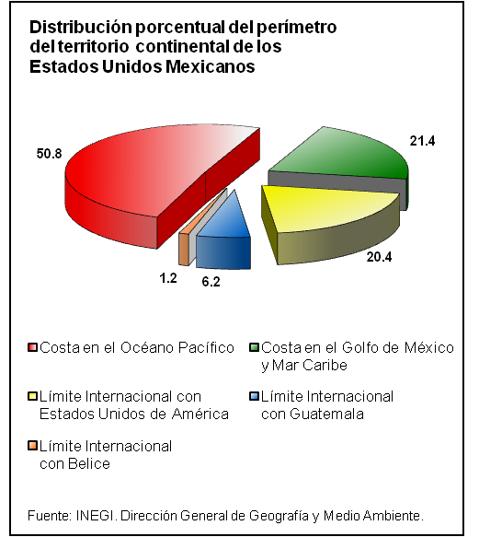
ANUARIO ESTADISTICO DE LOS ESTADOS UNIDOS MEXICANOS, 1995

